SDV Performance Evaluation
SDV - Avaliação de Desempenho 90° / 180° / 360° |  |  |  |  |  |  | Sample
Modelo de Decisão:
 | Nome do Template | SDV - Goals and Job Performance Evaluation 90° / 180° / 360°
 | Nome da Escala | Beliefs / Job Performance / Horizontal Axis - Final Scale
 | Nome do Mapa de Rota | RouteMap VCBR/VCNA/VCEAA 90° / 180° / 360°
 | External Raters | No
 | Anônimo / Participantes Sugeridos | Anonymous
 | Enable Recall | No
 | Embed CDP links | Yes
 | Unmet Threshold action | Drop

Definição das Seções
 |  | Elemento | Rótulo dos Campos | Decisões da Configuração | Comments
 | Introdução | Nome da Seção | Introdução
 |  | Texto Introdutório | Será definido na segunda iteração
 |  | Elemento | Rótulo dos Campos | Decisões da Configuração | Comments
 | Rater List | Nome da Seção | Definição dos Participantes
 |  | Texto Introdutório | Os avaliadores serão definidos de acordo com a hierarquia existente. Se for necessário alguma alteração, deve ser realizada aqui. Lembre-se que essa definição é muitoimportante para o sucesso do processo. Faça as alterações considerando que as pessoas escolhidas trabalhem ou tenham trabalhado com o avaliado e tenham sólidos argumentos baseados em nossas crenças para fazer a avaliação. Note: The changes made here will not affect the hierarchy registered in official media, if it is a mistake to register, the correction in official media should be sought to the responsible parties.
 |  | Nome | Nome
 |  | Sobrenome | Sobrenome
 |  | Email | Email
 |  | Cargo | Cargo
 |  | Divisão | Divisão
 |  | Departamento | Departamento
 |  | Localidade | Localidade
 |  | Gestor | Gestor
 |  | Elemento | Rótulo dos Campos | Decisões da Configuração | Comments
 | Metas Individuais | Nome da Seção | Metas Individuais
 |  | Texto Introdutório
 |  | ID / Nome do plano de metas |  | Plano Metas
 |  | Comentário do Item |  | Não será permitido comentário
 |  | Comentário da Seção |  | Haverá comentário da seção
 |  | Adicionar /Remover Item |  | N/A
 |  | Campos Obrigatórios |  | N/A
 |  | Elemento | Rótulo dos Campos | Decisões da Configuração | Comments
 | Desempenho no trabalho | Nome da Seção | Desempenho no Trabalho
 |  | Texto Introdutório |  O ciclo de avaliação de desempenho profissionais e de liderança serão feitos baseado nas crenças + imagem anexa + descrição da escala |  |  | 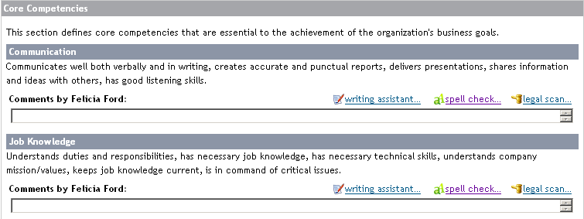
 |  | Tipos de Competência |  | Hard Coded
 |  | Comportamentos |  | Sim
 |  | Peso do Item |  | N/A
 |  | Peso da Seção |  | 1
 |  | Opção de escala |  | Ambos
 |  | Rating Values / Labels / Both |  | Labels
 |  | Comentário item |  | Não será permitido comentário
 |  | Comentário Seção |  | Haverá comentário da seção
 |  | Adicionar /Remover Item |  | Não
 |  | Campos Obrigatórios |  | Avaliação do gestor
 |  | Elemento | Rótulo dos Campos | Decisões da Configuração | Comments
 | Beliefs | Nome da Seção | Crenças
 |  | Texto Introdutório |  O ciclo de avaliação de desempenho profissional e de liderança será feito baseado nas crenças + imagem anexa + descrição da escala.
 |  | Tipo de Competência |  | Hard Coded
 |  | Comportamentos |  | Sim
 |  | Peso do Item |  | N/A
 |  | Peso da Seção |  | 1
 |  | Opção de escala |  | Ambos
 |  | Rating Values / Labels / Both |  | Labels
 |  | Comentário do Item |  | Não será permitido comentário
 |  | Comentário da Seção
 |  | Adicionar /Remover Item |  | Não
 |  | Campos Obrigatórios |  | Avaliação do gestor
 |  | Elemento | Rótulo dos Campos | Decisões da Configuração | Comments
 | CDP | Nome da Seção | Plano Desempenho
 |  | Texto Introdutório | O que considerar na construção das ações? Auto-crítica do feedback recebido: foco nas crenças a desenvolver e influência; Quais são as minhas expectativas na carreira? O que devo fazer para chegar lá? O que você está fazendo para construir o seu futuro? Considere ações que são claras, desafiadoras e que podem ser executadas em 4 áreas: Compromisso, Treinamento, prática e modelo da função.
 |  | ID / Nome do plano de metas |  | Plano de Desempenho
 |  | Comentário do Item |  | Não será permitido comentário
 |  | Comentário da Seção |  | Haverá comentário da seção
 |  | Adicionar /Remover Item |  | Sim
 |  | Campos Obrigatórios |  | N/A
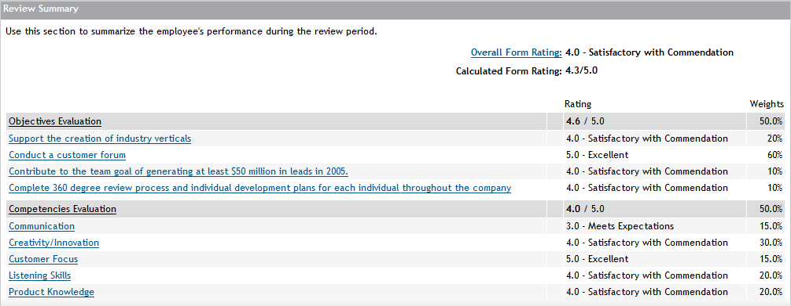
 |  | Elemento | Rótulo dos Campos | Decisões da Configuração | Comments
 | Resumo | Nome da Seção | Resumo
 |  | Texto Introdutório | Verifique aqui a sua avaliação consolidada
 |  | Escala calculada | Sim
 |  | Escala Manual | Não
 |  | Rating Values / Labels / Both |  | Labels
 |  | Comentário da Seção |  | Não será permitido comentário
 |  | Campos Obrigatórios |  | N/A

Additional Notes:

Iteration 1 Feedback | Date | Request by | Description | [Customer] Comments | [PSC] Comments

Iteration 2 Feedback | Date | Request by | Description | [Customer] Comments | [PSC] Comments

